Chi tiết địa chất
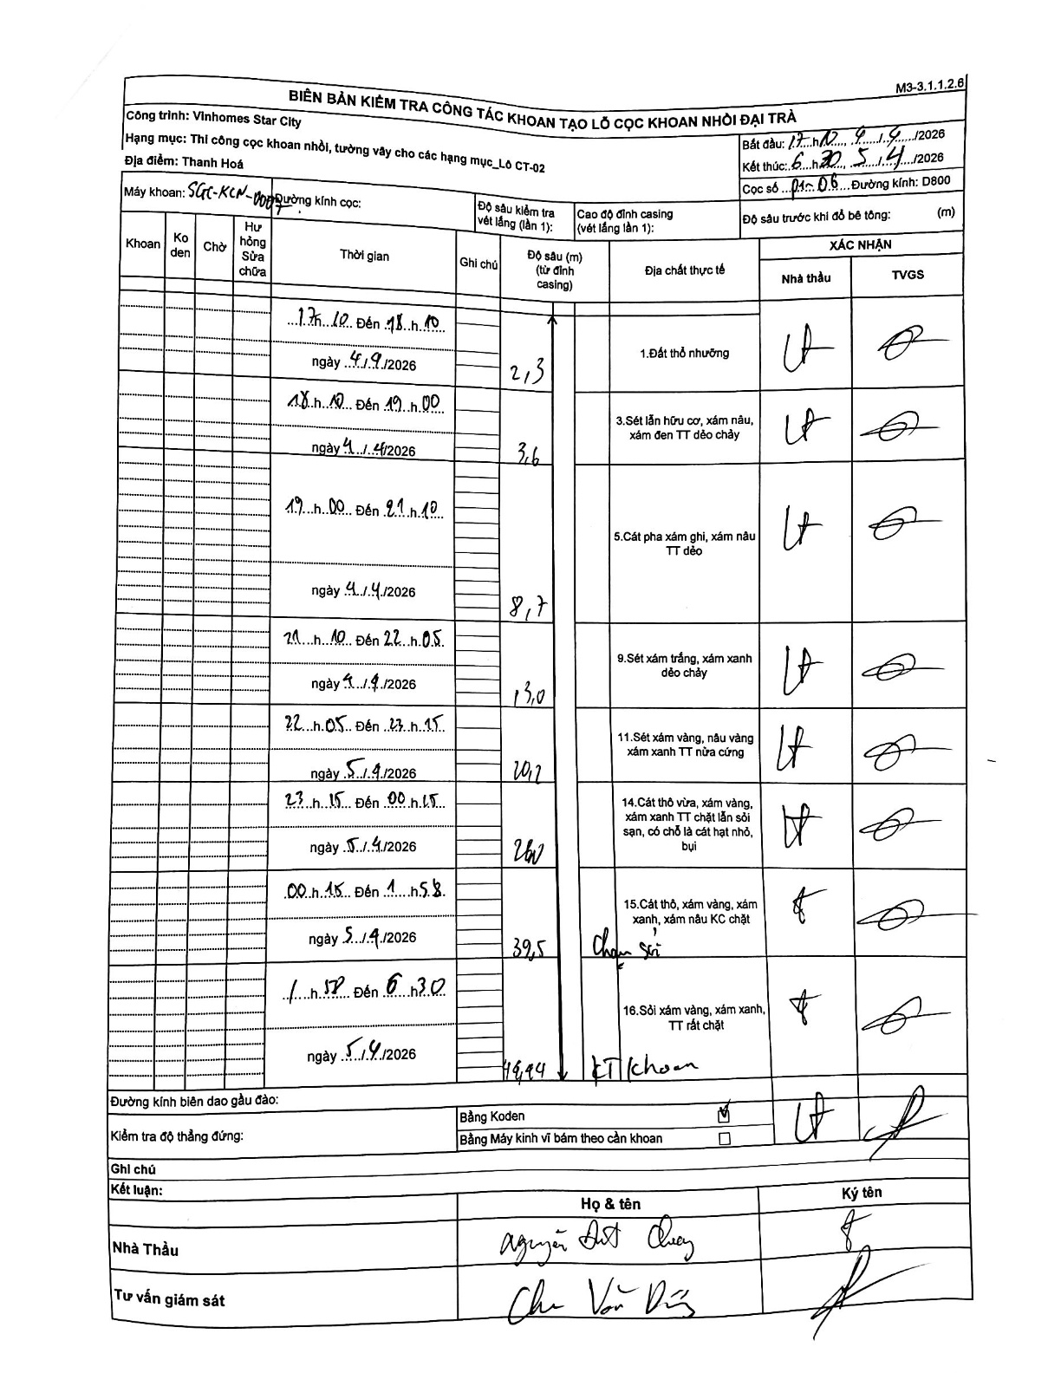
Dự án | Star City Thanh Hóa
Hạng mục | Thi công cọc khoan nhồi, tường vây cho các hạng mục_Lô CT-02
Tên bộ phận | Thanh Hoá
Số hiệu cọc | P1-06
Tên Máy khoan | SGC-KCN0007
Đường kính | D800
Bắt đầu thi công | 17:10 04/04/2026
Kết thúc thi công | 06:30 05/04/2026

Địa chất TT | Đường kính | Mô tả lớp thiết kế | Từ (h) | Đến (h) | Cao độ từ | Cao độ đến | T.Gian (h) | Dài (m) | V (m/h) | Ghi chú
1.Đất thổ nhưỡng | D800 | Đất thổ nhưỡng | 17:10 04/04/2026 | 18:10 04/04/2026 | 0 | -2.3 | 1 | 2.3 | 2.3
2 | D800 | Sét lẫn hữu cơ, xám nâu, xám đen TT dẻo chảy | 18:10 04/04/2026 | 19:00 04/04/2026 | -2.3 | -3.6 | 0.83 | 1.3 | 1.56
3 | D800 | Cát pha xám ghi, xám nâu TT dẻo | 19:00 04/04/2026 | 21:10 04/04/2026 | -3.6 | -8.7 | 2.17 | 5.1 | 2.35
4 | D800 | Sét xám trắng, xám xanh dẻo chảy | 21:10 04/04/2026 | 22:05 04/04/2026 | -8.7 | 13 | 0.92 | 21.7 | 23.67
5 | D800 | Sét xám vàng, nâu vàng xám xanh TT nửa cứng | 22:05 04/04/2026 | 23:15 04/04/2026 | -13 | -20.2 | 1.17 | 7.2 | 6.17
6 | D800 | Cát thô vừa, xám vàng, xám xanh TT chặt lẫn sỏi sạn, có chỗ là cát hạt nhỏ, bụi | 23:15 04/04/2026 | 00:15 04/04/2026 | -20.2 | -26 | 1 | 5.8 | 5.8
7 | D800 | Cát thô, xám vàng, xám xanh, xám nâu KC chặt | 00:15 04/04/2026 | 01:52 05/04/2026 | -26 | -39.5 | 25.62 | 13.5 | 0.53 | Chạm sỏi
8 | D800 | Sỏi xám vàng, xám xanh, TT rất chặt | 01:52 05/04/2026 | 06:30 05/04/2026 | -39.5 | -42.44 | 4.63 | 2.94 | 0.63 | KT khoan

ẢNH BIÊN BẢN GỐC

